微生信示例099

gene | Hazard Ratio | 95L | 95H | Pvalue | 微生信，您身边的数据分析，可视化专家
HAPLN2 | 1.119 | 1.022 | 1.226 | 0.01519 | https://www.bioinformatics.com.cn/plot_basic_forest_plot_099
NES | 1.194 | 1.005 | 1.292 | 0.03844
CRABP2 | 1.152 | 1.01 | 1.313 | 0.03434 | 输出示例图
ISG20L2 | 1.567 | 1.063 | 1.683 | 0.00114
MRPL24 | 1.095 | 1.004 | 1.195 | 0.04014
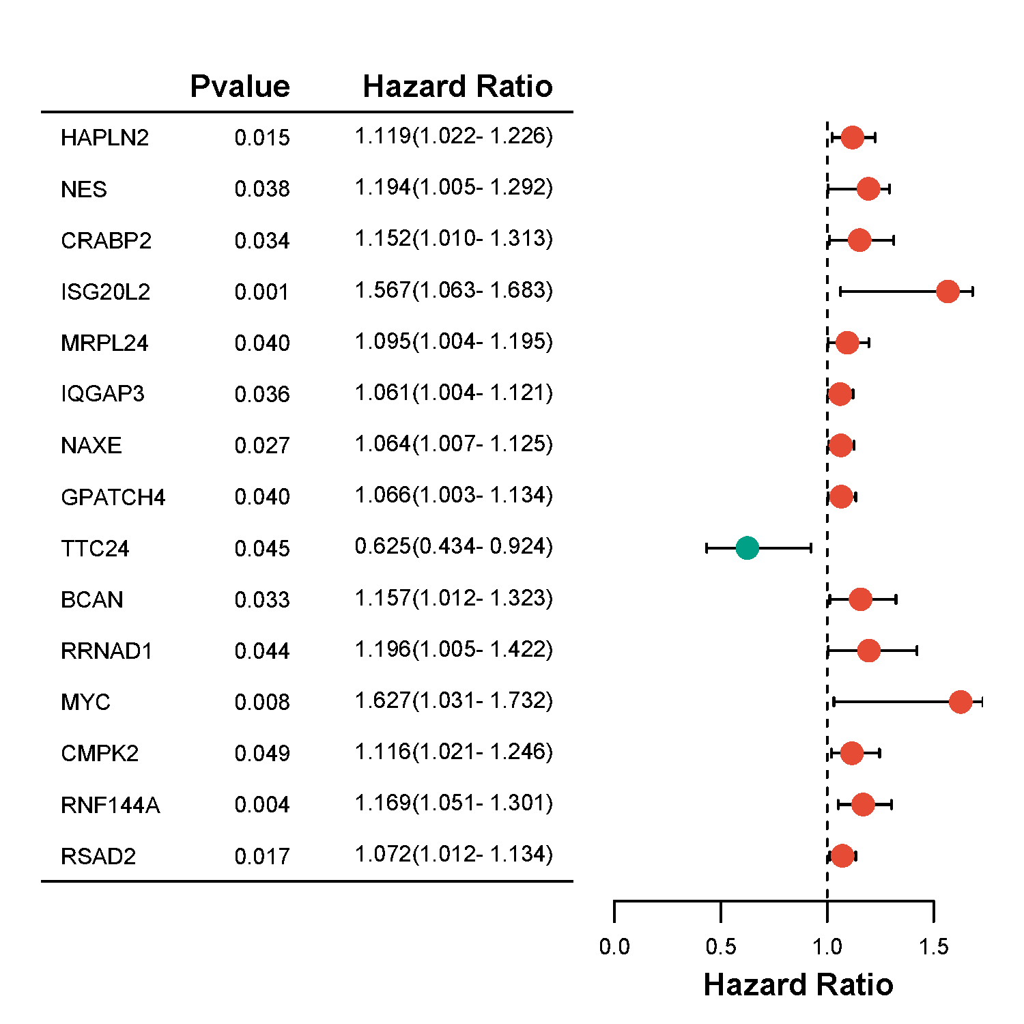
IQGAP3 | 1.061 | 1.004 | 1.121 | 0.03581
NAXE | 1.064 | 1.007 | 1.125 | 0.02684
GPATCH4 | 1.066 | 1.003 | 1.134 | 0.03952
TTC24 | 0.625 | 0.434 | 0.924 | 0.04541
BCAN | 1.157 | 1.012 | 1.323 | 0.03304
RRNAD1 | 1.196 | 1.005 | 1.422 | 0.04381
MYC | 1.627 | 1.031 | 1.732 | 0.00823
CMPK2 | 1.116 | 1.021 | 1.246 | 0.04927
RNF144A | 1.169 | 1.051 | 1.301 | 0.00424
RSAD2 | 1.072 | 1.012 | 1.134 | 0.01704

 |  |  |  |  | 注意：1，首行不能有特殊符号

 |  |  |  |  | 使用问题，或数据分析合作意向
 |  |  |  |  | 请微信扫码联系我们

